验货尺寸表（初期）
QC规格测量表
款号 | TAEEBN91800 |  | 品名 | 男士软壳外套 |  |  |  | 生产工厂 | 大连信和
部位名称 | 指示规格 FINAL SPEC |  |  |  |  |  |  | 样品规格 SAMPLE SPEC
 | S | M | L | XL | XXL | XXXL | XXXXL | L黑色 | L黑色 | XXL黑色 | XXL黑色
 | 165/88B | 170/92B | 175/96B | 180/100B | 185/104B | 190/108B | 195/112B | 洗前 | 洗后 | 洗前 | 洗后
后中长（后中量） | 68 | 69 | 71 | 73 | 75 | 76 | 77 | -0.5 | -1 | -0.5 | -1
前中拉链长 | 64 | 65 | 67 | 69 | 71 | 72 | 73 | -1 | -1 | -0.5 | -0.5
胸围（L后中向下30cm） | 106 | 110 | 114 | 118 | 122 | 128 | 134 | 0 | -1 | 1 | 0
腰围（L后中向下45cm） | 98 | 102 | 106 | 110 | 114 | 120 | 127 | -1 | -1.5 | 0 | -0.5
摆围（下摆后点到前点直量） | 102 | 106 | 110 | 114 | 118 | 124 | 131 | -1 | -1 | 0 | 0
肩宽（颈后中到肩点） | 45.1 | 46.3 | 47.5 | 48.7 | 49.9 | 51.3 | 52.7 | 0 | -0.3 | -0.4 | -0.5
肩点袖长（肩点到袖口） | 61.2 | 61.8 | 63 | 64.2 | 65.4 | 66 | 66.6 | 0 | 0 | 0 | -0.5
袖肥/2（参考值见注解） （L肩点至14.5cm处） | 20.4 | 21.2 | 22 | 22.8 | 23.6 | 24.8 | 26 | 0 | -0.5 | 0 | -0.5
袖肘围/2（L肩点至31cm处） | 15.6 | 16.3 | 17 | 17.7 | 18.4 | 19.3 | 20.2 | 0.5 | 0 | 0.5 | 0
袖口围/2（拉量） | 10 | 10.5 | 11 | 11.5 | 12 | 12.7 | 13.4 | 0.2 | 0 | 0.6 | 0
领围（领下口一圈平量） | 53 | 54 | 55 | 56 | 57 | 58.5 | 60 | 0 | -0.5 | 0 | -0.5
问题点：
1，门襟两侧吃纵不匀，不能接受。 |  |  |  |  |  |  |  | 6，注意口袋四周要保证平复。
2，袖笼拼缝吃纵不匀褶皱，斜绺大货不能接受。 |  |  |  |  |  |  |  | 7，注意下摆吃纵均匀，不能斜绺。
3，侧缝拼缝吃纵不匀褶皱，斜绺大货不能接受。 |  |  |  |  |  |  |  | 8，保证规格洗前洗后在误差范围内。
4，上领拼缝线迹不能吃纵不匀斜绺，大货不能接受。 |  |  |  |  |  |  |  | 9，清理干净脏污，线毛，必须熨烫平整，不能出烫痕。
5，帽檐，袖口压胶处不能起泡，褶皱，否则大货不能接受。
备注：
初期请洗测2-3件，有问题的另加测量数量。
 |  |  |  |  |  |  |  | 验货时间：7-10 |  | 跟单QC:周苑 |  | 工厂负责人：李秀颖
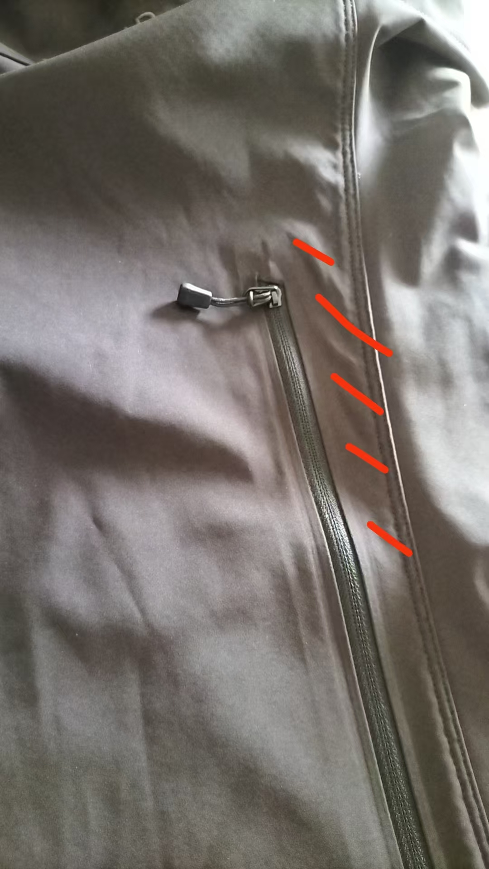
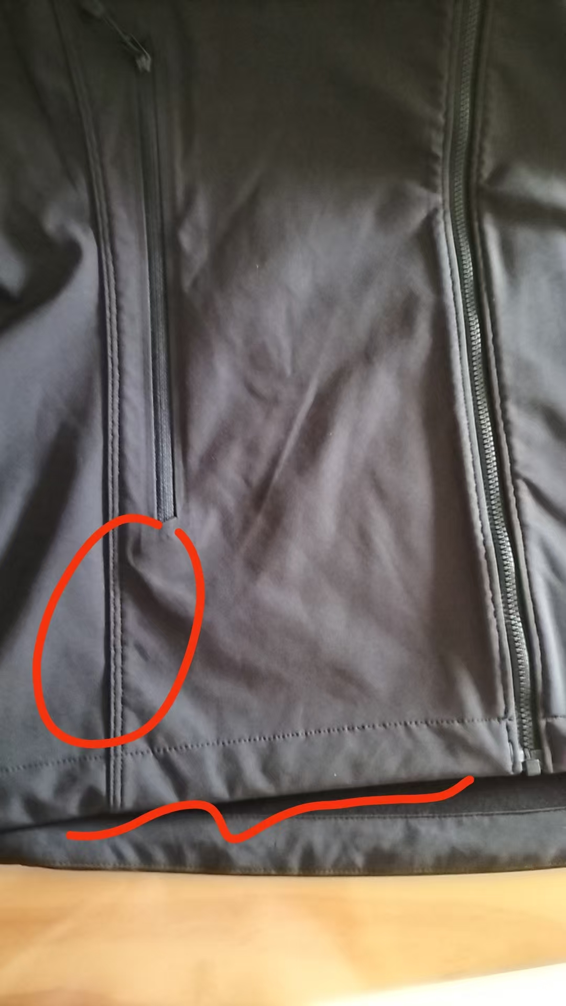
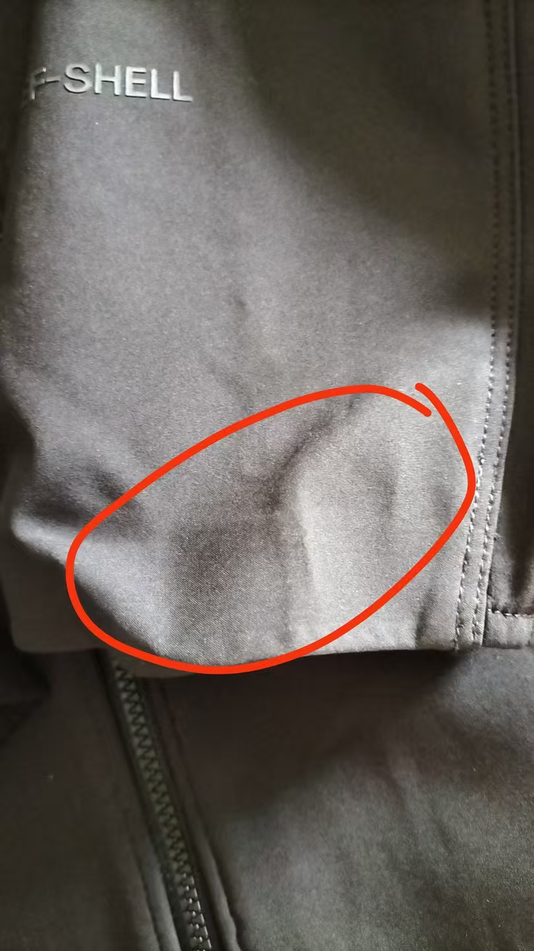
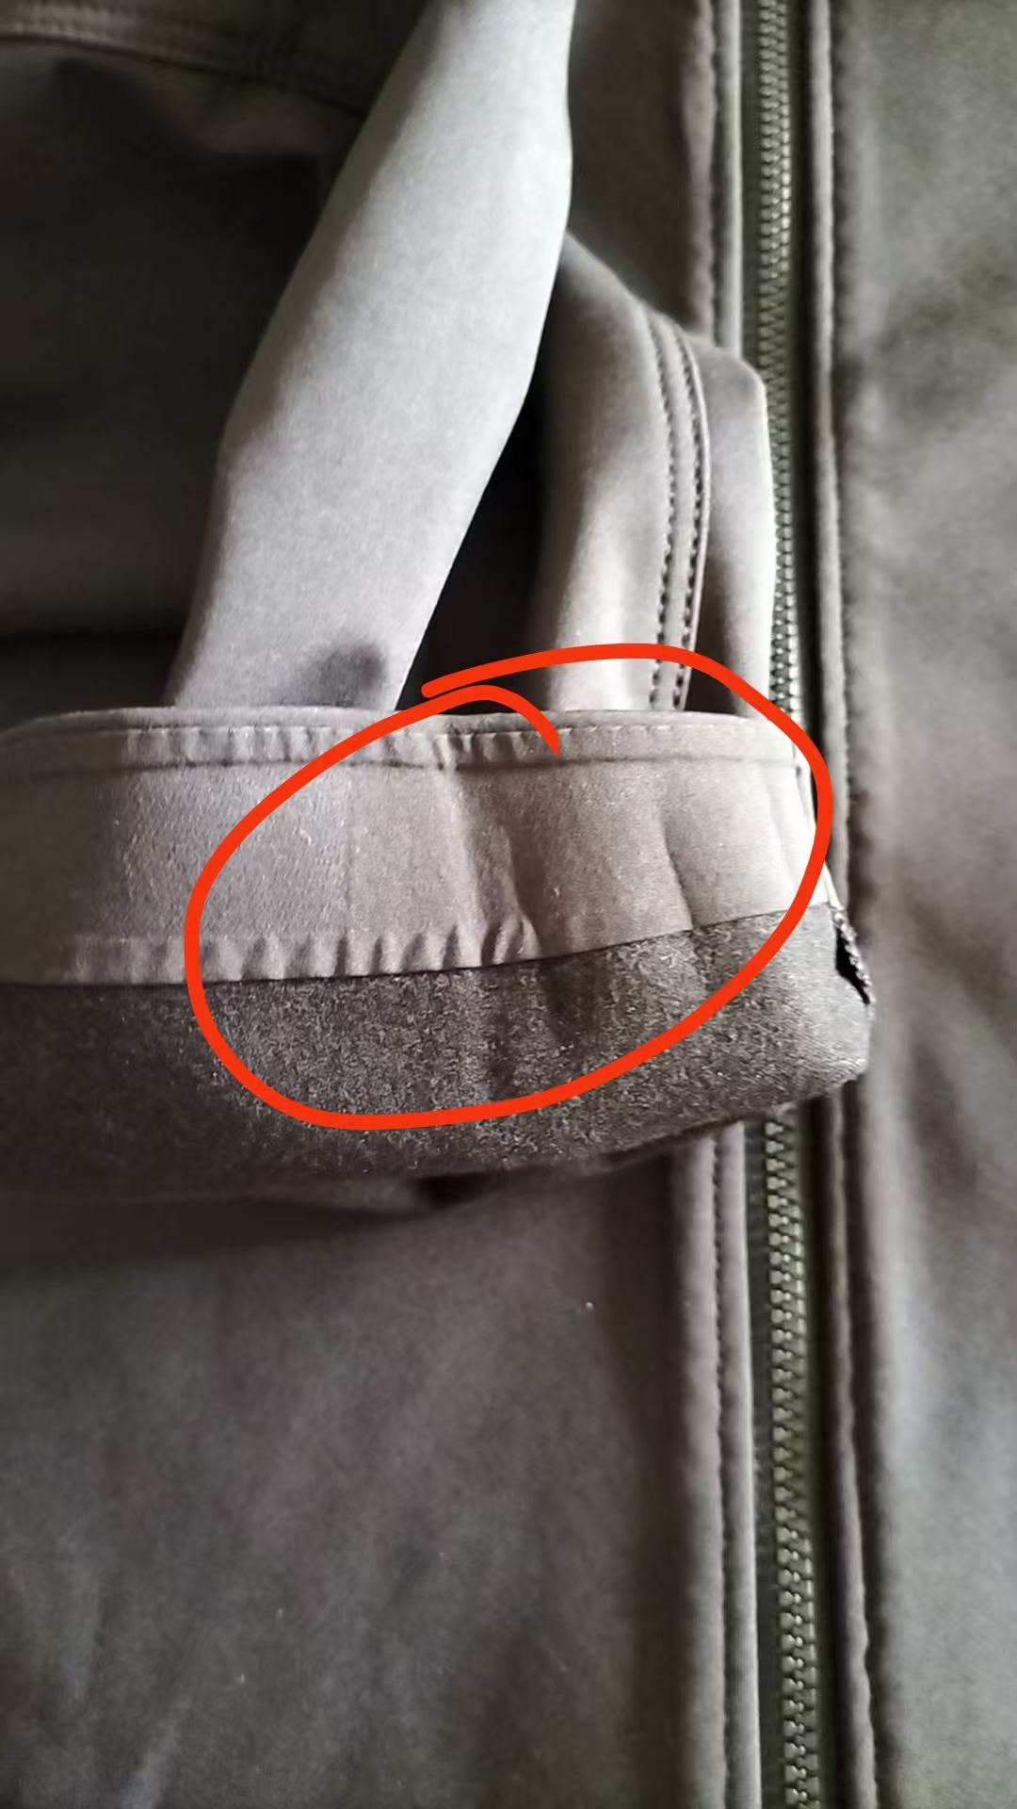
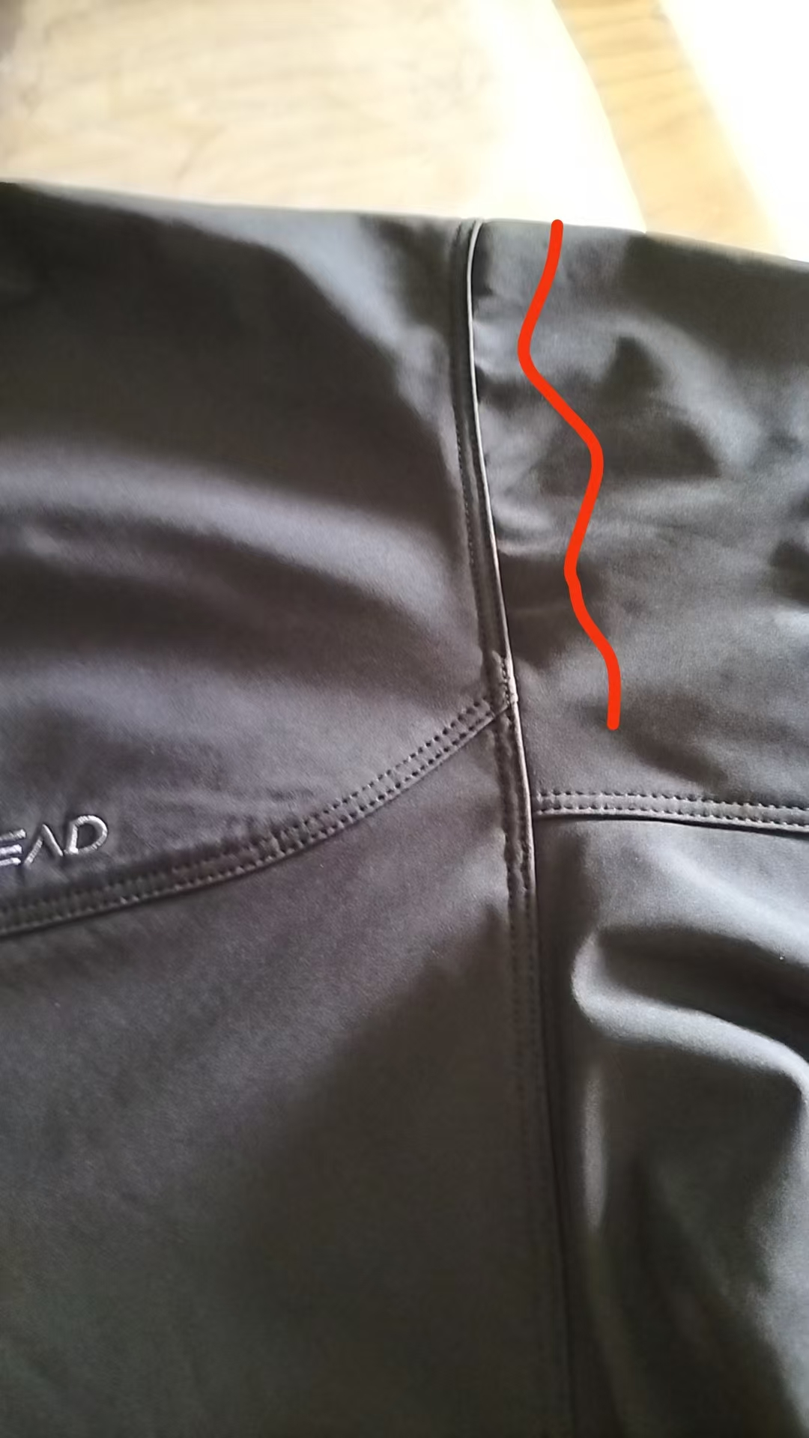
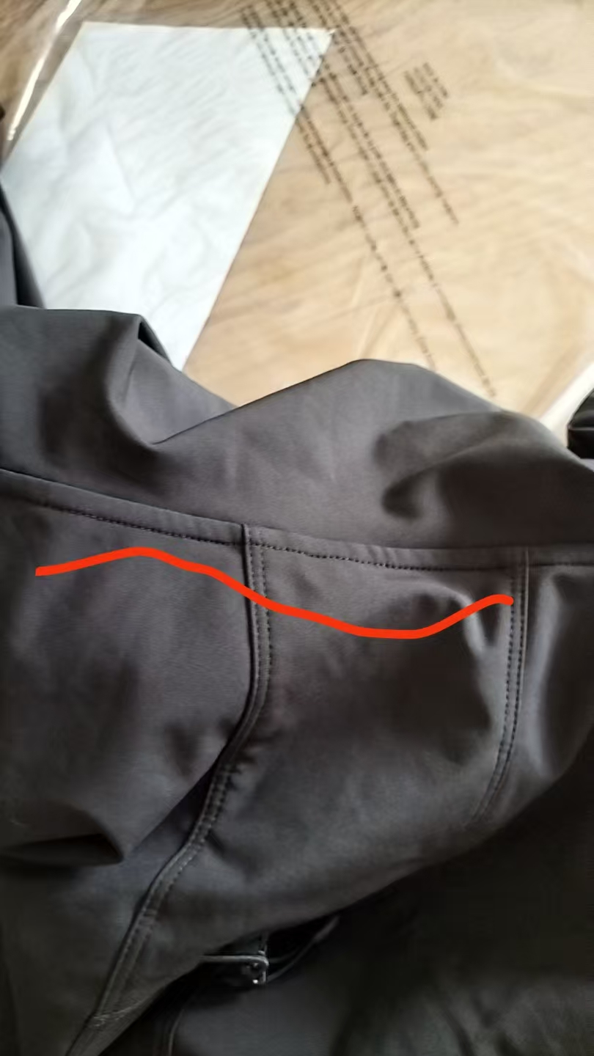
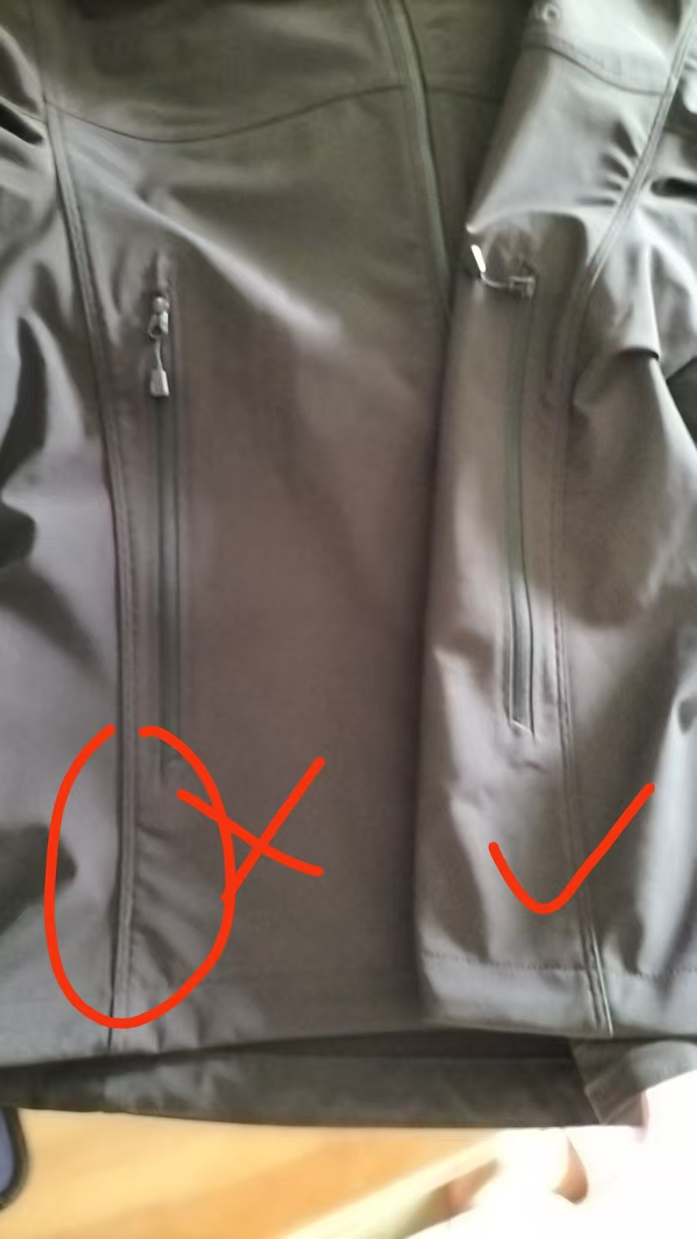
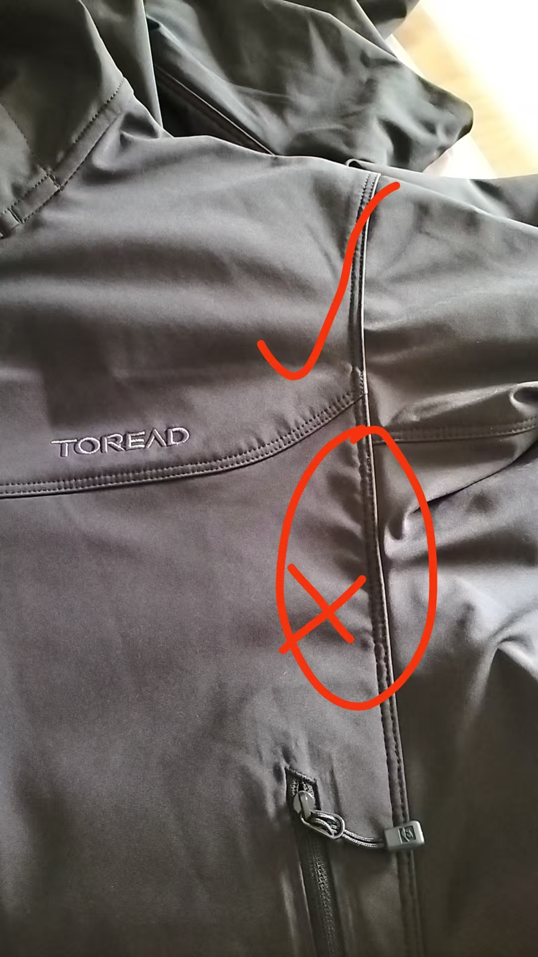

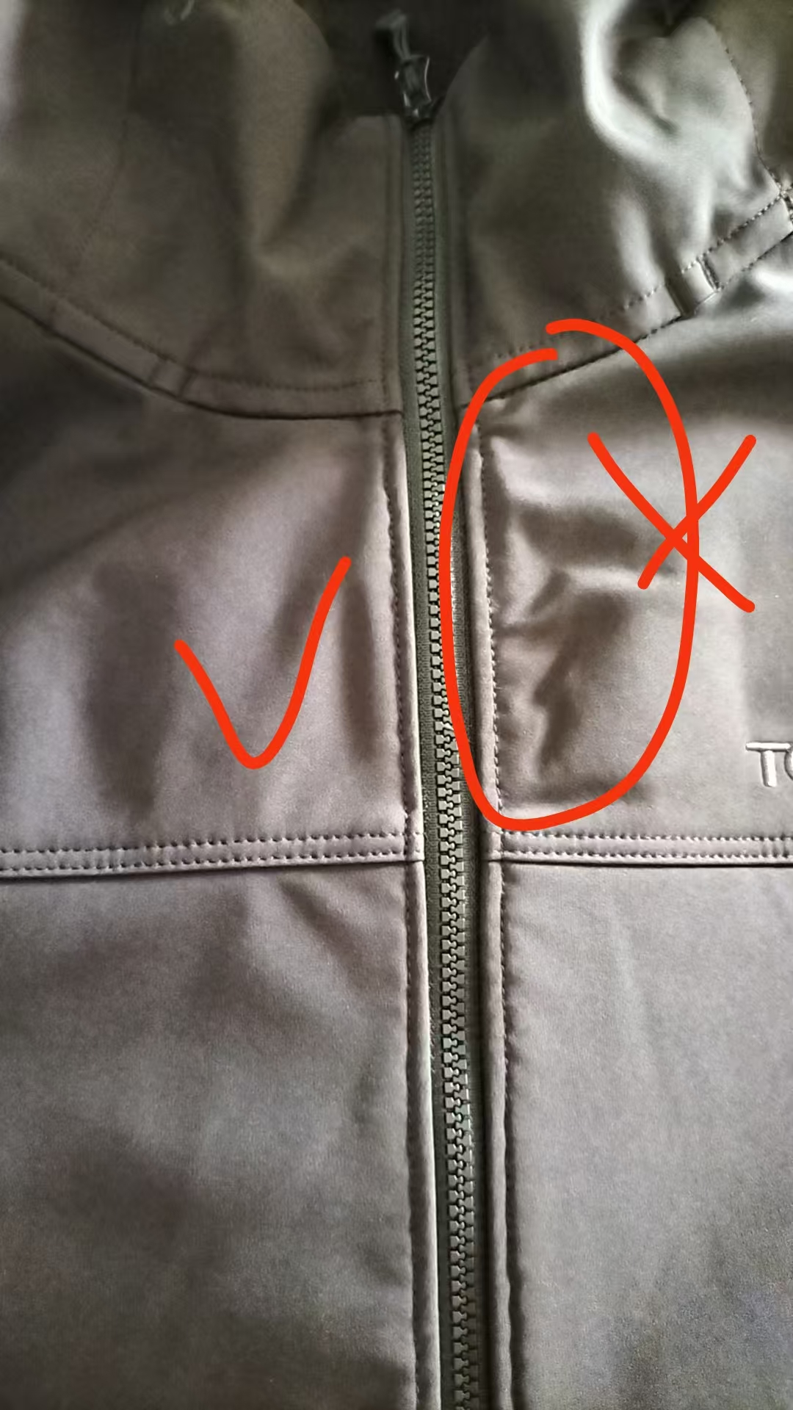

验货尺寸表 （中期）
QC规格测量表
款号 | TAEEBN91800 |  | 品名 | 男士软壳外套 |  |  |  | 生产工厂 | 大连信和
部位名称 | 指示规格 FINAL SPEC |  |  |  |  |  |  | 样品规格 SAMPLE SPEC
 | S | M | L | XL | XXL | XXXL | XXXXL | S山影灰 | M暖阳黄 | L山影灰 | XL | XXL | XXXL松绿
 | 165/88B | 170/92B | 175/96B | 180/100B | 185/104B | 190/108B | 195/112B | 洗前/洗后 | 洗前/洗后 | 洗前/洗后 | 洗前/洗后 | 洗前/洗后 | 洗前/洗后
后中长（后中量） | 68 | 69 | 71 | 73 | 75 | 76 | 77 | -0.5/-0.5 | 0.5/0 | 0.5 | -0.5/-1 | -0.5/-1 | 0/0
前中拉链长 | 64 | 65 | 67 | 69 | 71 | 72 | 73 | 0/0 | 0/0 | 0/0 | -0.5/-1 | 0/-0.5 | 0/-0.5
胸围（L后中向下30cm） | 106 | 110 | 114 | 118 | 122 | 128 | 134 | 1/0 | 1/0 | 0/-1 | 0/0 | 1/0 | 2/1
腰围（L后中向下45cm） | 98 | 102 | 106 | 110 | 114 | 120 | 127 | 0-1/ | -1/-1 | -1/-1 | -1/-1 | -1/-1 | 0/0
摆围（下摆后点到前点直量） | 102 | 106 | 110 | 114 | 118 | 124 | 131 | 0/0 | 0/0 | 0/0 | 0/-1 | -1/-1 | 0/-0.5
肩宽（颈后中到肩点） | 45.1 | 46.3 | 47.5 | 48.7 | 49.9 | 51.3 | 52.7 | 0.3/0 | 0.2/0 | -0.5/-1 | -0.2/-0.2 | -0.4/-0.5 | 0/0
肩点袖长（肩点到袖口） | 61.2 | 61.8 | 63 | 64.2 | 65.4 | 66 | 66.6 | -0.2/-0.4 | 0.5/0.5 | -0.5/-0.5 | 0.3/0.3 | 0/-0.5 | 0.5/0.2
袖肥/2（参考值见注解） （L肩点至14.5cm处） | 20.4 | 21.2 | 22 | 22.8 | 23.6 | 24.8 | 26 | 0/0 | 0/0 | 0/0 | 0/0 | 0/0 | 0/0
袖肘围/2（L肩点至31cm处） | 15.6 | 16.3 | 17 | 17.7 | 18.4 | 19.3 | 20.2 | 0/0 | 0/0 | 0/0 | 0/0 | 0/0 | 0/0
袖口围/2（拉量） | 10 | 10.5 | 11 | 11.5 | 12 | 12.7 | 13.4 | 1/1 | 0.5/0.5 | 0.5/0.5 | 1/0.5 | 0/-0.5 | 1/0.8
领围（领下口一圈平量） | 53 | 54 | 55 | 56 | 57 | 58.5 | 60 | 1/1 | 0/0 | 1/0 | 0/0 | 1/0.5 | 0.5/0.5
问题点：
1，门襟两侧吃纵不匀褶皱，不能接受。 |  |  |  |  |  |  |  | 7，注意口袋四周要保证平复。
2，帽口两侧调接扣位置偏差太大，大货不能接受。 |  |  |  |  |  |  |  | 8，注意下摆吃纵均匀，不能斜绺。
3，袖笼拼缝吃纵不匀褶皱，斜绺大货不能接受。 |  |  |  |  |  |  |  | 9，保证规格洗前洗后在误差范围内。
4，侧缝拼缝吃纵不匀褶皱，斜绺大货不能接受。 |  |  |  |  |  |  |  | 10，清理干净脏污油渍，线毛，面料次点，画粉印，拆改针眼。
5，上领拼缝线迹不能吃纵不匀斜绺，大货不能接受。 |  |  |  |  |  |  |  | 11，各线迹必须熨烫平整，不能出死折，不能出烫痕，否则大货不能接受。
6，帽檐，袖口压胶处不能起泡，褶皱，否则大货不能接受。 |  |  |  |  |  |  |  | 12，洗后一次帽檐有严重起泡的，大货不能接受。
备注：
中期请洗测齐色各2件，有问题的另加测量数量。
 |  |  |  |  |  |  |  | 验货时间： | 2025-07-14 | 跟单QC:周苑 |  | 工厂负责人：李秀颖
